Feuil2
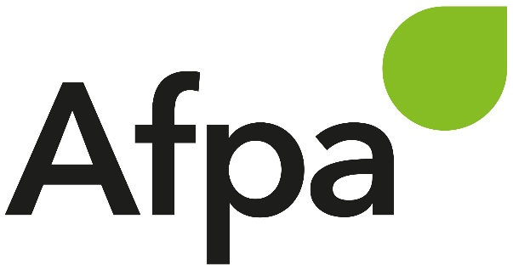
 |  |  |  |  | PROGRAMME HEBDOMADAIRE DE TRAVAIL (des activités réalisées à distance)
 |  |  |  |  | formation : | DWWM
 |  |  |  |  | offre n° :
 |  |  |  |  | nom/prenom stagiaire : | GUEULLE Matthieu

Mois | N° Semaine | Jour | Nom de la séquence | ACTIVITE A REALISER |  |  |  |  | CONSIGNES DE REALISATION |  |  |  | Accompagnement
 |  |  |  |  |  |  |  |  | Ressources à consulter |  | Par quel moyen je rends le travail | Mode de correction
 |  |  |  | Nom de la séance | Nom du travail à rendre, attendus par le formateur : Schéma, Exercice, TP, QCM, synthèse, ... | Nb livrables attendus | Durée | Date à laquelle le travail est fait | Nom des ressources à utiliser ou intitulés de l'UA si toutes ressources concernées | Où se trouvent les ressources
Juillet | 29 | 12 | Code Igniter/VillageGreen |  |  |  |  | 2021-07-12 |  | VillageGreen | Github
 |  | 13 | Code Igniter/VillageGreen |  |  |  |  | 2021-07-13 |  | VillageGreen | Github
 |  | 14 | Code Igniter/VillageGreen |  |  |  |  | 2021-07-14 |  | VillageGreen | Github
 |  | 15 | Code Igniter/VillageGreen |  |  |  |  | 2021-07-15 |  | VillageGreen | Github
 |  | 16 | Code Igniter/VillageGreen |  |  |  |  | 2021-07-16 |  | VillageGreen | Github
 |  | 16 | Les failles de sécurité |  |  |  |  | 2021-07-16 |  | DWWM/S_29/les_failles_de_securite.pdf | Github

